界面&功能
专属装备系统 |  |  |  | 功能规则

 | 功能入口 |  |  |  | 基本规则
 |  |  |  |  | 1.设计目的是什么
 | 1.主界面点击【人物】图标进入，是人物按钮下的一个页签 |  |  |  | ▶ | 提供玩家一个培养系统，同时增加游戏特色。
 | 2.进入本界面时，默认显示角色页签 |  |  |  | 2.解锁方式
 | 3.当玩家专属装备有可升阶/激活时，页签和人物按钮有红点提示 |  |  |  | ▶ | 根据玩家等级，前中期开放
 |  |  |  |  | 3.基本规则
 |  |  |  |  | ▶ | 每个职业2个专属，玩家可选择穿戴
 |  |  |  |  | ▶ | 专属装备会加战斗属性，还有技能效果
 |  |  |  |  | ▶ | 专属装备可以进行升阶养成
 | 参考图标
 |  |  |  |  | 4.数值节奏
 |  |  |  |  | ▶ | 前几个等级比较快速养成，后面养成缓慢
 |  |  |  |  | ▶ | 专属装备属性强大，技能效果强力
 |  |  |  |  | ▶ | 升级材料获取有相应副本

 | 主界面【当前为示例】

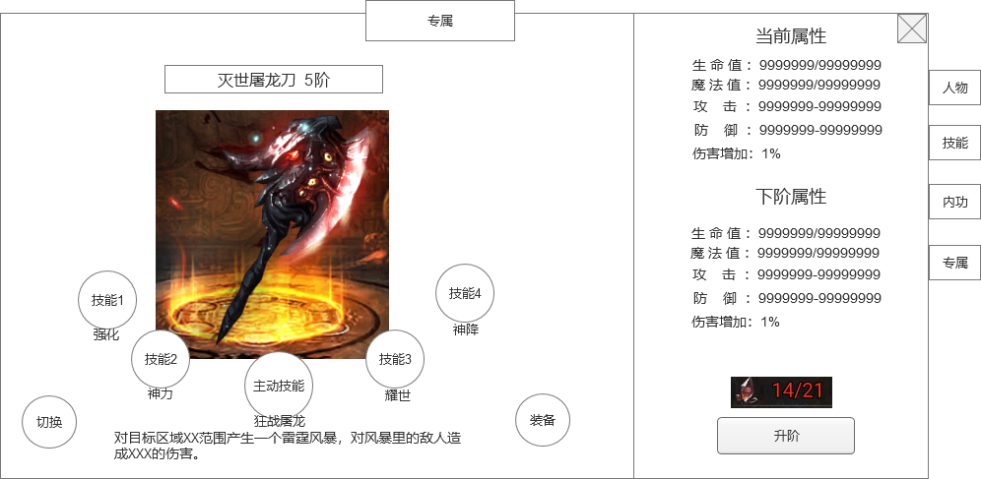
1
3
 |  | 1.功能标题 |  |  | 1.功能标题
 |  | ▶ | 标题
 |  | 2.功能页签 |  |  | 2.功能页签
9
 |  | ▶ | 功能页签，页签会有多个，每个页签之间的间隔处理 |  | 3.装备名称和阶数
 |  | ▶ | 需要有选中效果 |  | ▶ | 根据职业显示专属装备，专属装备每个职业有2种。
 |  |  |  |  |  | 如果玩家已经穿戴了专属装备，打开就是显示已经穿戴的
4
 |  | 3.装备名称和阶数 |  |  |  | 如果玩家没穿戴，但是已经激活了专属，就显示已经激活的专属，2个都激活了的，显示顺序在前面的
 |  | ▶ | 需要显示装备的名称，后面带装备的阶数。用特殊的底衬托名字，可以添加职业图标。 |  |  | 如果玩家都没激活，则显示顺序在前面的
 |  | 4.装备模型 |  |  | ▶ | 专属装备有阶数，在名字后面需要显示当前阶数
 |  | ▶ | 显示装备模型，如果装备未激活，则做灰色暗化处理 |  |  | 如果是未激活的，则不显示阶数，显示“未激活”
5
2
 |  | ▶ | 模型下面需要有底图 |  | 4.装备模型
 |  | 5.技能图标 |  |  | ▶ | 显示专属装备的模型
 |  | ▶ | 每个装备固定5个技能，未激活的技能需要做灰色暗化处理，激活后才是正常颜色 |  |  | 如果装备未激活，则做灰色暗化处理
 |  | ▶ | 左右两边4个技能是固定的，需要4个图标，中间技能跟随装备会变，用装备图标 |  | 5.技能图标
10
 |  | ▶ | 点击技能图标会弹出tips小弹窗 |  | ▶ | 每个装备固定5个技能，未激活的技能需要做灰色暗化处理，激活后才是正常颜色
7
 |  |  |  |  | ▶ | 左右两边4个技能是固定的，需要4个图标，中间技能跟随装备会变，用装备图标
6
8
 |  |  |  |  | ▶ | 点击技能图标会弹出tips小弹窗
 |  |  |  |  |  | tips小弹窗在技能未激活时需要显示技能的激活条件（技能激活后条件消失），技能效果描述

 |  |  |  |  | 6.技能描述
 |  | 6.技能描述 |  |  | ▶ | 显示中间技能的技能描述
 |  | ▶ | 显示中间技能的技能描述 |  |  | 描述文字需要支持在表中配置颜色变化

 |  | 7.切换按钮 |  |  | 7.切换按钮
 |  | ▶ | 点击切换到另外一个专属装备。 |  | ▶ | 点击切换到另外一个专属装备。
 |  | ▶ | 默认打开是玩家身上装备的专属装备 |  | ▶ | 默认打开是玩家身上装备的专属装备
 |  |  |  |  | ▶ | 未激活的装备也可以切换，查看装备信息
 |  | 8.装备按钮 |  |  | 8.装备按钮
 |  | ▶ | 如果玩家已经装备该专属，按钮文字显示已装备。 |  | ▶ | 如果玩家已经装备该专属，按钮文字显示已装备。
 |  | ▶ | 已经激活但是未装备的专属装备显示装备按钮 |  | ▶ | 已经激活但是未装备的专属装备显示装备按钮
 |  | ▶ | 未激活的专属装备不显示装备按钮 |  | ▶ | 未激活的专属装备不显示装备按钮
 |  | 9.专属装备属性 |  |  | 9.专属装备属性
 |  | ▶ | 显示专属装备的上、下阶属性 |  | ▶ | 显示专属装备的上、下阶属性
 |  | ▶ | 如果未激活，当前属性显示0 |  | ▶ | 如果未激活，当前属性显示0
 |  | ▶ | 如果已满级，只显示当前属性，不显示下级属性 |  | ▶ | 如果已满级，只显示当前属性，不显示下级属性

 |  | 10.升阶/激活按钮，升阶材料 |  |  | 10.升阶/激活按钮，升阶材料
 |  | ▶ | 显示升级材料的图标，玩家当前拥有的数量/需要的数量 |  | ▶ | 显示升级材料的图标，玩家当前拥有的数量/需要的数量
 |  |  | 玩家拥有的数量不满足升级需要的，显示红色数字，满足显示绿色 |  |  | 玩家拥有的数量不满足升级需要的，显示红色数字，满足显示绿色
 |  |  | /需要的数量 永远显示白色 |  |  | /需要的数量 永远显示白色
 |  | ▶ | 如果装备未激活，升阶按钮显示未激活按钮，激活后显示升阶按钮 |  | ▶ | 如果装备未激活，升阶按钮显示未激活按钮，激活后显示升阶按钮
 |  |  | 如果装备已满级，消耗材料和升级按钮区域变为“已满阶”文字 |  |  | 如果装备已满级，消耗材料和升级按钮区域变为“已满阶”文字
 |  |  |  |  | ▶ | 每个装备的升级/激活材料都是装备对应的自身碎片
 |  |  |  |  | ▶ | 如果玩家升阶/激活材料不足，点击时弹出获取途径弹窗

 |  |  |  |  | 11.装备以及技能效果
 |  |  |  |  | 战士 | 狂战屠龙刀：
 |  |  |  |  |  | 主动 | 劈出一刀刀光，对一条直线的敌人造成XXX的伤害。
 |  |  |  |  |  | 每级附加被动 | 增加1%的增伤
 |  |  |  | 强化 |  | 5级效果 | 职业基础技能伤害提升X%
 |  |  |  | 神力 |  | 10效果 | 烈火剑法伤害提升X%
 |  |  |  | 耀世 |  | 15级效果 | 使用专属主动技能时，额外造成最大生命X%的伤害。
 |  |  |  | 神降 |  | 20级效果 | 使用专属主动技能时，自身伤害额外提升X%，持续X秒

 |  |  |  |  |  | 神圣裁决刃：
 |  |  |  |  |  | 主动 | 以自身为圆心，对周围的敌人造成XXX的伤害。
 |  |  |  |  |  | 每级附加被动 | 增加1%的增伤
 |  |  |  | 强化 |  | 5级效果 | 职业基础技能伤害提升X%
 |  |  |  | 神力 |  | 10效果 | 野蛮冲撞技能造成的眩晕效果提升X
 |  |  |  | 耀世 |  | 15级效果 | 使用专属主动技能时，额外造成最大生命X%的伤害。
 |  |  |  | 神降 |  | 20级效果 | 使用专属主动技能时，自身获得伤害减免X%，持续X秒

 |  |  |  |  | 法师 | 雷霆权之杖：
 |  |  |  |  |  | 主动 | 对目标区域XX范围产生一个雷霆风暴，对风暴里的敌人造成XXX的伤害。
 |  |  |  |  |  | 每级附加被动 | 增加1%的增伤
 |  |  |  | 强化 |  | 5级效果 | 职业基础技能伤害提升X%
 |  |  |  | 神力 |  | 10效果 | 地狱雷光技能附带雷电效果，麻痹敌人X秒。
 |  |  |  | 耀世 |  | 15级效果 | 使用专属主动技能时，额外造成最大生命X%的伤害。
 |  |  |  | 神降 |  | 20级效果 | 使用专属主动技能时，自身化为雷电使者，持续X秒，持续期间内，雷电术有大概率麻痹敌人。

 |  |  |  |  |  | 深渊夺魂镰：
 |  |  |  |  |  | 主动 | 召唤一把巨大镰刀虚影劈向目标，对目标敌人造成XXX的伤害。
 |  |  |  |  |  | 每级附加被动 | 增加1%的增伤
 |  |  |  | 强化 |  | 5级效果 | 职业基础技能伤害提升X%
 |  |  |  | 神力 |  | 10效果 | 陨石风暴技能附带火焰效果，灼烧敌人X秒
 |  |  |  | 耀世 |  | 15级效果 | 使用专属主动技能时，额外造成最大生命X%的伤害。
 |  |  |  | 神降 |  | 20级效果 | 使用专属主动技能时，自身化为火焰使者，持续X秒，持续期间内，雷电术有大概率灼烧敌人。

 |  |  |  |  | 道士 | 无极逍遥扇：
 |  |  |  |  |  | 主动 | 对目标区域XX范围施毒，对范围内所有敌人造成XXX的伤害，并施加中毒效果。
 |  |  |  |  |  | 每级附加被动 | 增加1%的增伤
 |  |  |  | 强化 |  | 5级效果 | 职业基础技能伤害提升X%
 |  |  |  | 神力 |  | 10效果 | 施毒术伤害提升X%，中毒效果提升X%
 |  |  |  | 耀世 |  | 15级效果 | 使用专属主动技能时，额外造成最大生命X%的伤害。
 |  |  |  | 神降 |  | 20级效果 | 使用专属主动技能时，中毒效果提升为高级中毒，伤害提升，并在每次作用时有概率附加麻痹效果。

 |  |  |  |  |  | 混沌无极棍：
 |  |  |  |  |  | 主动 | 召唤一只神兽，各项属性都得到强化
 |  |  |  |  |  | 每级附加被动 | 增加1%的增伤
 |  |  |  | 强化 |  | 5级效果 | 职业基础技能伤害提升X%
 |  |  |  | 神力 |  | 10效果 | 治愈术效果提升X%
 |  |  |  | 耀世 |  | 15级效果 | 召唤的神兽攻击、生命、防御大幅加强。
 |  |  |  | 神降 |  | 20级效果 | 使用专属主动技能时，自身受到的伤害会大部分转移给神兽承担，持续X秒。

参考界面
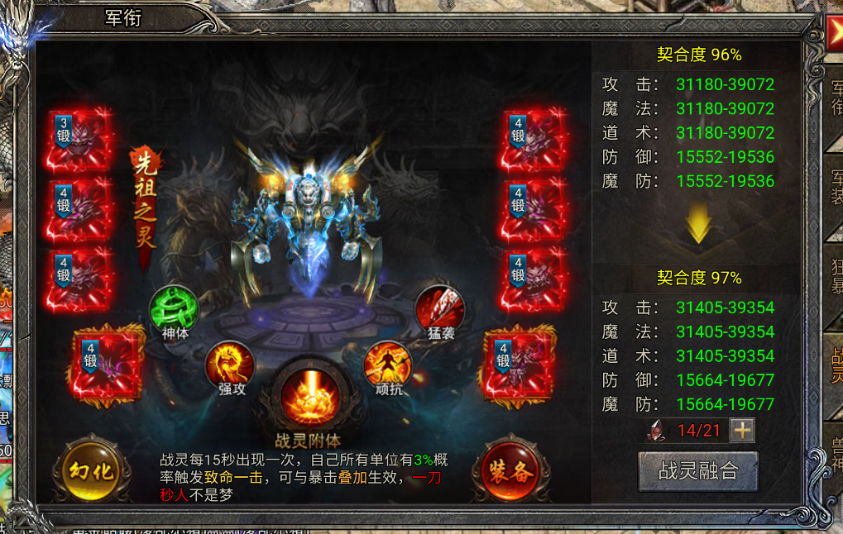
参考图

 | 参考游戏—

